상품제안서
씽크웨이 세상청결한 구강 세정기 TC-W28 | 상품코드: F22407

 |  |  |  |  |  |  | 02-412-0044 | www.easy1.co.kr
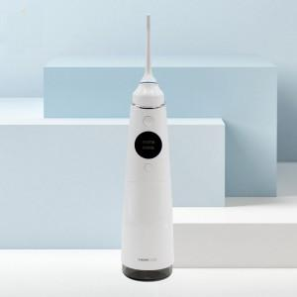

【상세/제작정보】

【인쇄/포장옵션】 | 레이저 / 포장지포장

【공급단가】 | 수량 | 50~ | 100~ | 500~ | 1,000~ | 2,000~
*VAT별도 | 단가 | 66,820원 | 64,350원 | 61,870원 | 59,400원 | 57,910원

【상품 URL】 | https://easy1.co.kr:443/src/goods_detail.php?gdno=22407

